Sheet1
 | 遂昌
地域 | 国家 | 中国
 | 省/State | 浙江/丽水
印象 | 简介 | 遂昌是一个历史悠久的县，有着悠久的历史文化。这里有好川古文化遗址、鞍山书院景区、施茶亭、独山石牌坊、陈宅大屋，都写满了历史的印记。遂昌是一个资源丰富的县，森林覆盖率非常高。湖山森林公园、白马山森林公园、神龙谷、南尖岩、飞石岭景区，自然景色美不胜收。
 | 地理位置 | 遂昌县隶属于浙江省丽水市。位于浙江省西南部，钱塘江、瓯江上游，东倚武义、松阳，南邻龙泉，西接江山和福建浦城，北与衢江、龙游、婺城相连。全县总面积2510平方公里，总人口22.74万，辖9镇11乡，390个行政村，7个城市社区。县人民政府驻地妙高街道。
 | 最佳旅游季节 | 秋季
 | 游玩天数 | 2
 | 当地气候 | 中亚热带季风类型
历史人文 | 好川文化遗址 | 遂昌县三仁畲族乡好川文化遗址的考古发掘，是浙西南地区首次发现的新石器时代文化遗址，属于良渚文化晚期，表明4200年前，就有人类活动、生息、繁衍。据考证，遂昌夏、商、西周时属越，春秋属姑蔑，战国越亡属楚；秦统一中国后，分郡县两级，属会稽郡太末县；西汉分三级制，属扬州刺史部会稽郡太末县。
 | 遂昌建县 | 《后汉书. 郡国志》刘昭注，东汉献帝建安二十三年（218年）孙权分太末县南部地始置遂昌县；《宋书.州郡志》载：“孙权赤乌二年（239年）分太末时更名曰平昌。”清光绪《遂昌县志》卷一载：“平昌县以去十五里两山前后平叠如昌字，故名”。晋武帝太康元年（280年）更名复称遂昌。东汉末年，其时地广，约含今遂昌县和龙泉、庆元县大部，金华县（原汤溪县）部分地。
 | 汤显祖 | 汤显祖（1550—1616）字义仍，号若士，江西临川人。我国明代著名的文学家、戏曲家。他的诗文和剧作在我国文学史上具有重要影响，其代表作《牡丹亭》，一直享誉文坛、驰名海外，被誉为“东方的莎士比亚”。汤显祖于明万历二十一年（1593）至二十六年（1598）任遂昌知县。
 | 金矿 | 遂昌金矿矿石品位高而被誉为“江南第一矿”。
 | 莹石 | 莹石储量居全省县（市）首位，品位全省第一
 | 畲族 | 遂昌县境内人口22.5万。民族以汉为主，其它少数民族占少数，其中以畲族占人数是多。
 | 看山看云看梯田 | 南尖岩
 | 陈宅大屋 | 建于明代末期，主体三进保存完整，结构布局具有典型的明代风貌。

交通 | 火车 | 上海到遂昌可以坐动车到金华或是龙游，再转客车，注：金华到遂昌的客车一天只有两班，龙游比较多，出门前最好先打电话去客运站咨询。
 | 自驾 | 从杭州绕城转杭新景高速
景点 | 南尖岩 | 景区是联合国科教文组织授予的“国际摄影创作基地”
 | 遂昌县城
 | 神龙谷
 | 金矿国家矿山公园
 | 千佛山景区
 | 汤显祖纪念馆
住宿 | 炭缘客栈
 | 神龙山庄
 | 惟景概念酒店
 | 凯恩大酒店
 | 元立国际饭店
 | 汤沐园温泉酒店
 | 红星坪温泉度假村
餐饮 | 汤溪朋来客栈
 | 寻梦山农家乐
 | 老肖鱼头馆
美食 | 黄米果
 | 烤薯
 | 竹林鸡
 | 山粉饺
 | 竹笋
 | 菊米
 | 青糕
购物 | 竹炭
 | 黑陶

娱乐 | 遂昌汤沐园温泉
 | 乌溪江漂流
游记 | 攻略
景点地图

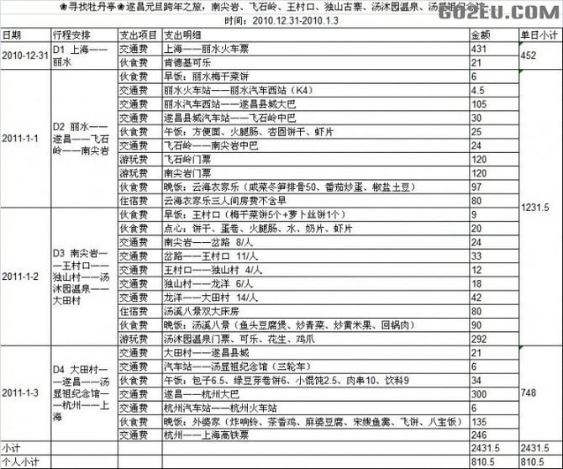
费用

